关系图
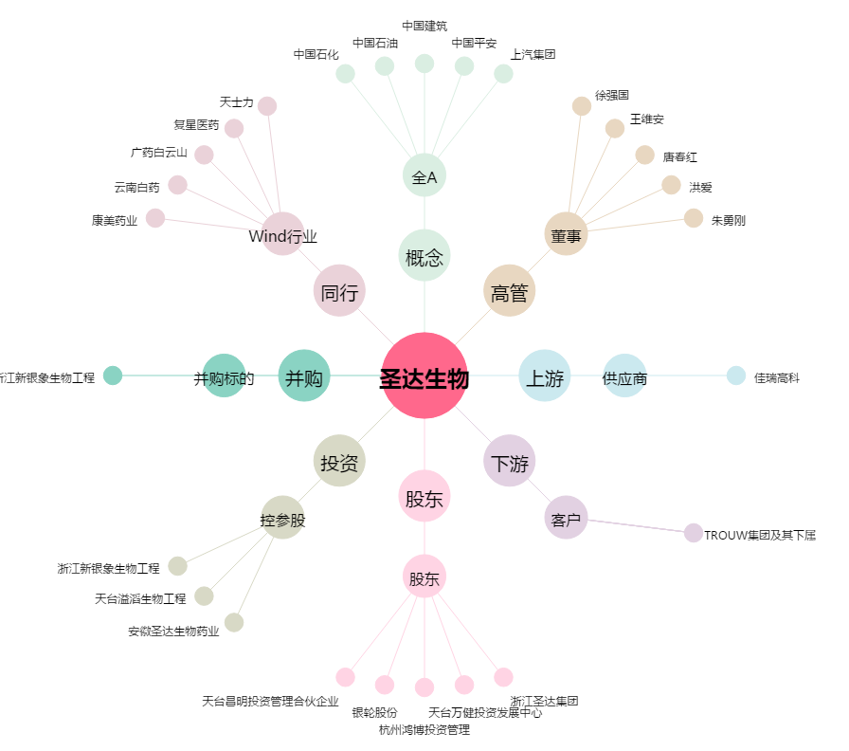
圣达生物[603079.SH] - 关系概览图

